Klas
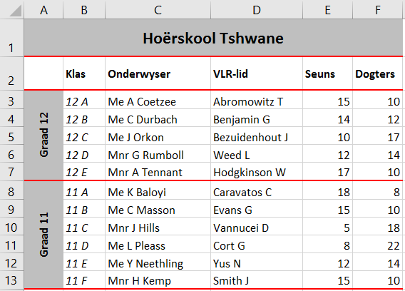
Hoërskool Tshwane
 | Klas | Onderwyser | VLR-lid | Seuns | Dogters
Graad 12 | 12 A | Me A Coetzee | Abromowitz T | 15 | 10
 | 12 B | Me C Durbach | Benjamin G | 14 | 12
 | 12 C | Me J Orkon | Bezuidenhout J | 10 | 17
 | 12 D | Mnr G Rumboll | Weed L | 12 | 14
 | 12 E | Mnr A Tennant | Hodgkinson W | 17 | 10

Graad 11 | 11 A | Me K Baloyi | Caravatos C | 18 | 8
 | 11 B | Me C Masson | Evans G | 15 | 10
 | 11 C | Mnr J Hills | Vannucei D | 5 | 18
 | 11 D | Me L Pleass | Cort G | 8 | 22
 | 11 E | Me Y Neethling | Yus N | 12 | 14
 | 11 F | Mnr H Kemp | Smith J | 15 | 10

